U коррекция
Анализ кривых зависимости параметров ПЭД от напряжения
Оценка параметром полинома для коррекции значений при изменении напряжения питания ПЭД

 | EFF | RPM | PF
70
75
80 | 82 | 86.5 | 90.5
85 | 83.5 | 90.7 | 89.9
90 | 84.4 | 93.9 | 88
95 | 84.95 | 96 | 86
100 | 85.05 | 98 | 82.8
105 | 84.7 | 99.2 | 79
110 | 83.9 | 100 | 75
115
120
 | Подобранные вручную значения параметров ПЭД при изменении напряжения |  |  |  |  |  |  |  |  | Проверка значений
 |  |  |  | 85.05 | 98 | 82.8
 | Prec voltage | kW | AMP | EFF | RPM | PF | EFF% | RPM% | PF% | kW | AMP | EFF | RPM | PF
 | 70 |  |  |  |  |  |  |  |  | 107.92857143 | 154.9 | 77.846428571 | 74.85 | 90.357142857
 | 75 |  |  |  |  |  |  |  |  | 106.02857143 | 132.07142857 | 80.157142857 | 81.314285714 | 90.657142857
 | 80 | 104.2 | 117.5 | 82 | 86.5 | 90.5 | 96.41% | 88.27% | 109.30% | 104.20952381 | 117.47619048 | 82.023809524 | 86.530952381 | 90.531385281
 | 85 | 102.6 | 108.6 | 83.5 | 90.7 | 89.9 | 98.18% | 92.55% | 108.57% | 102.58809524 | 108.68095238 | 83.446428571 | 90.65 | 89.761688312
 | 90 | 101.3 | 103.8 | 84.4 | 93.9 | 88 | 99.24% | 95.82% | 106.28% | 101.28095238 | 103.75238095 | 84.425 | 93.821428571 | 88.220779221
 | 95 | 100.4 | 101.4 | 84.95 | 96 | 86 | 99.88% | 97.96% | 103.86% | 100.4047619 | 101.25714286 | 84.95952381 | 96.195238095 | 85.872294372
 | 100 | 100 | 100 | 85.05 | 98 | 82.8 | 100.00% | 100.00% | 100.00% | 100.07619048 | 100.26190476 | 85.05 | 97.921428571 | 82.770779221
 | 105 | 100.5 | 100.5 | 84.7 | 99.2 | 79 | 99.59% | 101.22% | 95.41% | 100.41190476 | 100.33333333 | 84.696428571 | 99.15 | 79.061688312
 | 110 | 101.5 | 101.5 | 83.9 | 100 | 75 | 98.65% | 102.04% | 90.58% | 101.52857143 | 101.53809524 | 83.898809524 | 100.03095238 | 74.981385281
 | 115 |  |  |  |  |  |  |  |  | 103.54285714 | 104.44285714 | 82.657142857 | 100.71428571 | 70.857142857
 | 120 |  |  |  |  |  |  |  |  | 106.57142857 | 110.11428571 | 80.971428571 | 101.35 | 67.107142857
 | 125 |  |  |  |  |  |  |  |  | 110.73095238 | 120.11904762 | 78.841666667 | 102.08809524 | 64.24047619
 | 130 |  |  |  |  |  |  |  |  | 116.13809524 | 136.52380952 | 76.267857143 | 103.07857143 | 62.857142857
 | kW |  | kW
70 |  | 70 | 107.92857143
75 |  | 75 | 106.02857143
80 | 104.2 | 80 | 104.20952381
85 | 102.6 | 85 | 102.58809524
90 | 101.3 | 90 | 101.28095238
95 | 100.4 | 95 | 100.4047619
100 | 100 | 100 | 100.07619048
105 | 100.5 | 105 | 100.41190476
110 | 101.5 | 110 | 101.52857143
115 |  | 115 | 103.54285714
120 |  | 120 | 106.57142857
 |  | 125 | 110.73095238
 |  | 130 | 116.13809524

 | Подбор параметром полинома коррекции

 | kW
 | выбран тренд полиномом 3 степени
 | коэффициенты полинома
 | 0.00015555555556 | -0.033380952381 | 2.0063492063 | 77.695238095
 | AMP |  | AMP
70 |  | 70 | 154.9
75 |  | 75 | 132.07142857
80 | 117.5 | 80 | 117.47619048
85 | 108.6 | 85 | 108.68095238
90 | 103.8 | 90 | 103.75238095
95 | 101.4 | 95 | 101.25714286
100 | 100 | 100 | 100.26190476
105 | 100.5 | 105 | 100.33333333
110 | 101.5 | 110 | 101.53809524
115 |  | 115 | 104.44285714
120 |  | 120 | 110.11428571
 |  | 125 | 120.11904762
 |  | 130 | 136.52380952
 | AMP
 | выбран тренд полиномом 4 степени
 | коэффициенты полинома
 | 3.3333333333E-05 | -0.013577777778 | 2.0938333333 | -144.85293651 | 3891.6666667
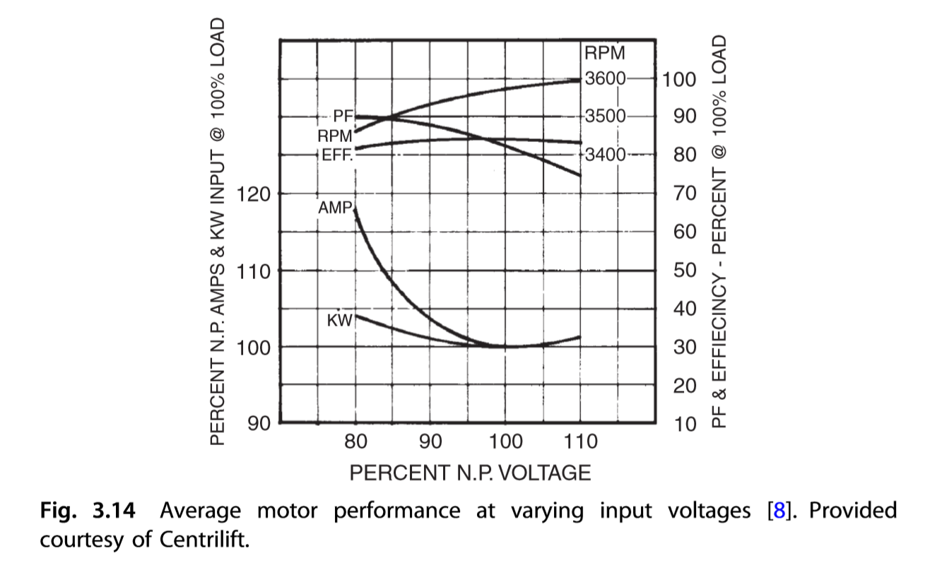
 | EFF
 | выбран тренд полиномом 2 степени
 | коэффициенты полинома
 | RPM |  | RPM
70 |  | 70 | 74.85
75 |  | 75 | 81.314285714
80 | 86.5 | 80 | 86.530952381
85 | 90.7 | 85 | 90.65
90 | 93.9 | 90 | 93.821428571
95 | 96 | 95 | 96.195238095
100 | 98 | 100 | 97.921428571
105 | 99.2 | 105 | 99.15
110 | 100 | 110 | 100.03095238
115 |  | 115 | 100.71428571
120 |  | 120 | 101.35
 |  | 125 | 102.08809524
 |  | 130 | 103.07857143
 | -0.00010442036897 | 0.02057473195 | -0.013269505333

 | RPM
 | выбран тренд полиномом 3 степени
 | коэффициенты полинома
 | kW | AMP
70
75
80 | 104.2 | 117.5
85 | 102.6 | 108.6
90 | 101.3 | 103.8
95 | 100.4 | 101.4
100 | 100 | 100
105 | 100.5 | 100.5
110 | 101.5 | 101.5
115
120
 | 2.0408163265E-06 | -0.00071379980564 | 0.084499514091 | -2.3535714286

 | EFF |  | EFF
70 |  | 70 | 77.846428571
75 |  | 75 | 80.157142857
80 | 82 | 80 | 82.023809524
85 | 83.5 | 85 | 83.446428571
90 | 84.4 | 90 | 84.425
95 | 84.95 | 95 | 84.95952381
100 | 85.05 | 100 | 85.05
105 | 84.7 | 105 | 84.696428571
110 | 83.9 | 110 | 83.898809524
115 |  | 115 | 82.657142857
120 |  | 120 | 80.971428571
 |  | 125 | 78.841666667
 |  | 130 | 76.267857143
 | PF
 | выбран тренд полиномом 4 степени
 | коэффициенты полинома
 | 7.3195725369E-08 | -2.6204069682E-05 | 0.00332089006 | -0.17914104816 | 4.5893484534

 | PF |  | PF
70 |  | 70 | 90.357142857
75 |  | 75 | 90.657142857
80 | 90.5 | 80 | 90.531385281
85 | 89.9 | 85 | 89.761688312
90 | 88 | 90 | 88.220779221
95 | 86 | 95 | 85.872294372
100 | 82.8 | 100 | 82.770779221
105 | 79 | 105 | 79.061688312
110 | 75 | 110 | 74.981385281
115 |  | 115 | 70.857142857
120 |  | 120 | 67.107142857
 |  | 125 | 64.24047619
 |  | 130 | 62.857142857

Новомет 117
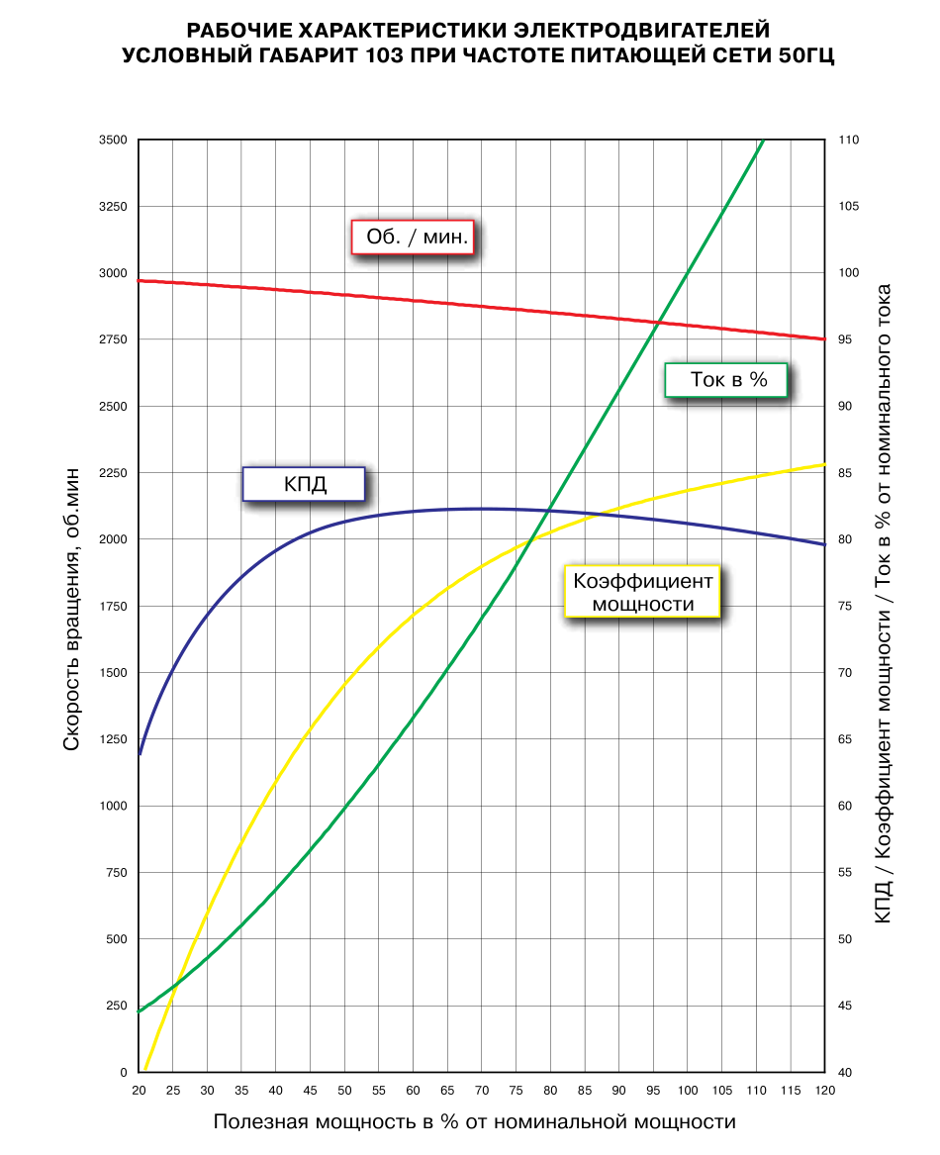
Форма расчета характеристик ПЭД для Унифлок
на основе характеристик Новомет, ПЭД условный габарит 103
 |  |  |  |  |  |  |  |  | 6.0331825038E-10 | -3.7338886604E-07 | 5.7148978472E-05 | 0.00012824797752 | 0.36260074729 | 36.762237762 | #N/A

 | Загрузка | Обороты | Ток | КПД | Коэф мощ | Обороты б/р |  | Ток | Обороты | КПД | Коэф мощ

 | 20 | 2980 | 44.5 | 64 | 39 | 0.99333333333
 | 30 | 2962 | 48.9 | 74.2 | 52 | 0.98733333333
 | 40 | 2943 | 54.3 | 79.2 | 62 | 0.981
 | 50 | 2922 | 60.3 | 81.3 | 69.3 | 0.974
 | 60 | 2900 | 66.9 | 82 | 74.5 | 0.96666666667
 | 70 | 2878 | 74.4 | 82.2 | 78 | 0.95933333333
 | 80 | 2855 | 82.4 | 82.1 | 80.6 | 0.95166666667
 | 90 | 2830 | 91.4 | 81.7 | 82.5 | 0.94333333333
 | 100 | 2803 | 100 | 81.2 | 83.7 | 0.93433333333
 | 110 | 2778 | 109.4 | 80.5 | 84.8 | 0.926
 | 120 | 2750 | 118.4 | 79.3 | 85.5 | 0.91666666667
 | 130 | 2720 | 127.4 | 77.5 | 86.3 | 0.90666666667

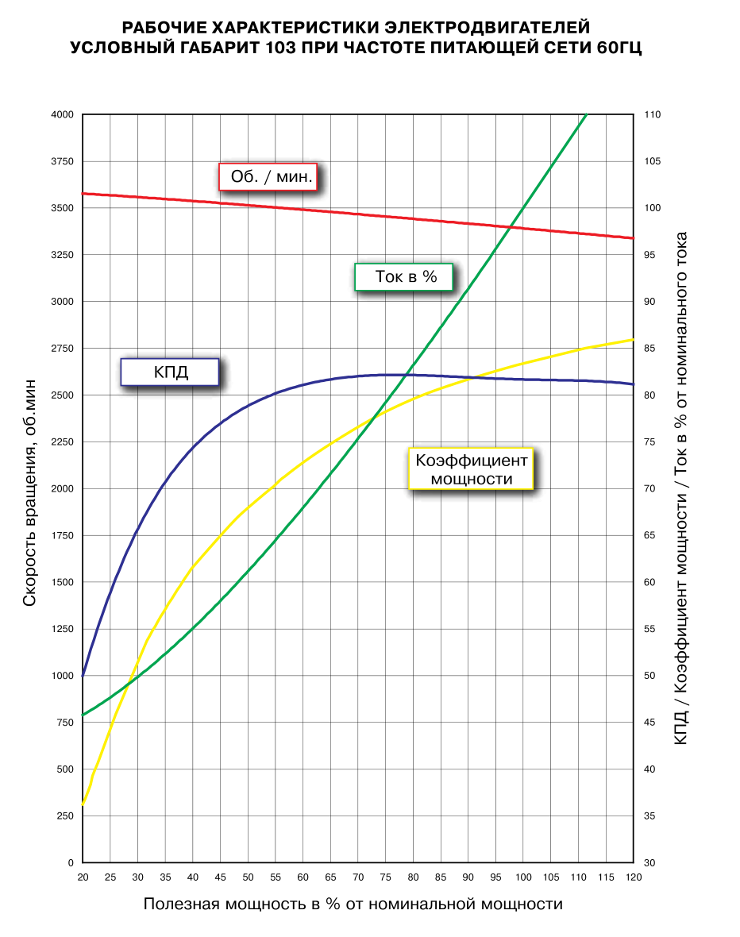

 | Загрузка | Обороты | Ток | КПД | Коэф мощ | Обороты б/р
 | 20 | 3570 | 46 | 51 | 37 | 0.99166666667
 | 30 | 3552 | 50 | 66 | 52 | 0.98666666667
 | 40 | 3533 | 55.1 | 75 | 62 | 0.98138888889
 | 50 | 3512 | 61.5 | 79 | 68.6 | 0.97555555556
 | 60 | 3490 | 68 | 81 | 73.4 | 0.96944444444
 | 70 | 3468 | 75 | 82 | 77.2 | 0.96333333333
 | 80 | 3445 | 82.9 | 82.1 | 80.2 | 0.95694444444
 | 90 | 3420 | 91.5 | 82 | 82.2 | 0.95
 | 100 | 3393 | 100 | 81.8 | 83.8 | 0.9425
 | 110 | 3368 | 109.2 | 81.7 | 85 | 0.93555555556
 | 120 | 3340 | 118 | 81.6 | 85.8 | 0.92777777778
 | 130 | 3310 | 128 | 79 | 86 | 0.91944444444

 |  |  |  |  |  |  |  | Ток 60
 | ток | 6.0331825038E-10 | -3.7338886604E-07 | 5.7148978472E-05 | 0.00012824797752 | 0.36260074729 | 36.762237762 | 2.2624434389E-10 | -1.2726244344E-08 | -2.2512169203E-05 | 0.006913860037 | 0.11270349993 | 41.108741259
 | обороты | -2.0739064857E-09 | 5.6646784588E-07 | -4.707424928E-05 | -0.0044622411902 | -1.5267403675 | 3012.6643357
 | КПД | 1.0312971342E-08 | -4.9337978198E-06 | 0.00091411627588 | -0.083174452386 | 3.7304782497 | 16.133216783
 | коэф мощ | -5.4675716441E-10 | -1.089229398E-07 | 0.00012396904566 | -0.026538058755 | 2.4109302413 | 0.39440559441

 | 0 |  | 36.762237762 | 41.108741259 |  | 0 |  | 36.762237762 | 3012.6643357 | 16.133216783 | 0.39440559441 |  |  | #NAME? | #NAME? | #NAME? | #NAME? | #NAME? | #NAME? | #NAME? | #NAME?
 | 10 |  | 40.454545455 | 42.904545455 |  | 10 |  | 40.454545455 | 2996.9090909 | 45.986363636 | 21.972727273 |  |  | #NAME? | #NAME? | #NAME? | #NAME? | #NAME? | #NAME? | #NAME? | #NAME?
 | 20 |  | 44.464932127 | 45.946945701 |  | 20 |  | 44.464932127 | 2980.0520362 | 64.029524887 | 38.970361991 |  |  | #NAME? | #NAME? | #NAME? | #NAME? | #NAME? | #NAME? | #NAME? | #NAME?
 | 30 |  | 49.010921432 | 50.099681201 |  | 30 |  | 49.010921432 | 2961.9835459 | 74.125925545 | 52.083710407 |  |  | #NAME? | #NAME? | #NAME? | #NAME? | #NAME? | #NAME? | #NAME? | #NAME?
 | 40 |  | 54.234903332 | 55.228866722 |  | 40 |  | 54.234903332 | 2942.6801728 | 79.202190457 | 61.969909502 |  |  | #NAME? | #NAME? | #NAME? | #NAME? | #NAME? | #NAME? | #NAME? | #NAME?
 | 50 |  | 60.21137392 | 61.205707528 |  | 50 |  | 60.21137392 | 2922.1797614 | 81.372099959 | 69.240271493 |  |  | #NAME? | #NAME? | #NAME? | #NAME? | #NAME? | #NAME? | #NAME? | #NAME?
 | 60 |  | 66.954175237 | 67.909214315 |  | 60 |  | 66.954175237 | 2900.5565611 | 82.060345537 | 74.453722748 |  |  | #NAME? | #NAME? | #NAME? | #NAME? | #NAME? | #NAME? | #NAME? | #NAME?
 | 70 |  | 74.423735088 | 75.228918141 |  | 70 |  | 74.423735088 | 2877.896339 | 82.126285479 | 78.110242698 |  |  | #NAME? | #NAME? | #NAME? | #NAME? | #NAME? | #NAME? | #NAME? | #NAME?
 | 80 |  | 82.53430687 | 83.067585356 |  | 80 |  | 82.53430687 | 2854.2714932 | 81.987700535 | 80.644302756 |  |  | #NAME? | #NAME? | #NAME? | #NAME? | #NAME? | #NAME? | #NAME? | #NAME?
 | 90 |  | 91.161209379 | 91.343932538 |  | 90 |  | 91.161209379 | 2829.7161662 | 81.744549568 | 82.418305224 |  |  | #NAME? | #NAME? | #NAME? | #NAME? | #NAME? | #NAME? | #NAME? | #NAME?
 | 100 |  | 100.14806664 | 99.995341423 |  | 100 |  | 100.14806664 | 2804.2013575 | 81.302725216 | 83.716022213 |  |  | #NAME? | #NAME? | #NAME? | #NAME? | #NAME? | #NAME? | #NAME? | #NAME?
 | 110 |  | 109.31404772 | 108.98057384 |  | 110 |  | 109.31404772 | 2777.610037 | 80.497809543 | 84.736034554 |  |  | #NAME? | #NAME? | #NAME? | #NAME? | #NAME? | #NAME? | #NAME? | #NAME?
 | 120 |  | 118.46110654 | 118.28248663 |  | 120 |  | 118.46110654 | 2749.7122583 | 79.2188297 | 85.585170712 |  |  | #NAME? | #NAME? | #NAME? | #NAME? | #NAME? | #NAME? | #NAME? | #NAME?
 | 130 |  | 127.38122172 | 127.91074661 |  | 130 |  | 127.38122172 | 2720.1402715 | 77.532013575 | 86.271945701 |  |  | #NAME? | #NAME? | #NAME? | #NAME? | #NAME? | #NAME? | #NAME? | #NAME?
 | 140 |  | 135.86363636 | 137.90454545 |  | 140 |  | 135.86363636 | 2688.3636364 | 75.804545455 | 86.7 |  |  | #NAME? | #NAME? | #NAME? | #NAME? | #NAME? | #NAME? | #NAME? | #NAME?
 | 150 |  | 143.7020979 | 148.33531469 |  | 150 |  | 143.7020979 | 2653.6643357 | 74.828321678 | 86.661538462 |  |  | #NAME? | #NAME? | #NAME? | #NAME? | #NAME? | #NAME? | #NAME? | #NAME?
 | 160 |  |  |  |  | 160 |  |  | 2615.1118881 | 75.943706294 | 85.830769231 |  |  | #NAME? | #NAME? | #NAME? |  | #NAME? | #NAME? | #NAME? | #NAME?
 | 170 |  |  |  |  | 170 |  |  | 2571.5384615 | 81.163286713 | 83.757342657 |  |  | #NAME? | #NAME? | #NAME? |  | #NAME? | #NAME? | #NAME? | #NAME?
 | 180 |  |  |  |  | 180 |  |  | 2521.513986 | 93.295629371 | 79.85979021 |  |  | #NAME? | #NAME? | #NAME? |  | #NAME? | #NAME? | #NAME? | #NAME?
 | 190 |  |  |  |  | 190 |  |  | 2463.321267 | 116.06903538 | 73.41896339 |  |  | #NAME? | #NAME? | #NAME? |  | #NAME? | #NAME? | #NAME? | #NAME?

Лист1
 | Расчет характеристик ПЭД

 |  | Тип ПЭД | 0
 |  | Unom | 1300
 |  | Inom | 25
 |  | fnom | 50
 |  | Pnom | 34 | кВт |  |  |  |  | 1.7320508076

 |  | Uраб | 1300
 |  | fраб | 50

 | № | Мощн вал | Загрузка | Момент | Ток | КПД | Cos phi | S | P
16 | 1 | 2.14 | 6% | 6.8 | 12.8 | 0.28 | 0.27 | 0% | 2.1328211574 | -0.01
 | 2 | 4.28 | 13% | 13.6 | 13.1 | 0.43 | 0.33 | 0% | 4.2792135946 | 0.00
 | 3 | 6.42 | 19% | 20.5 | 13.5 | 0.53 | 0.40 | 1% | 6.4278546068 | 0.01
 | 4 | 8.56 | 25% | 27.2 | 14.0 | 0.60 | 0.45 | 1% | 8.5555753542 | -0.01
 | 5 | 10.70 | 31% | 34.1 | 14.6 | 0.65 | 0.50 | 1% | 10.700368816 | 0.00
 | 6 | 12.84 | 38% | 40.9 | 15.2 | 0.68 | 0.55 | 1% | 12.838625184 | 0.00
 | 7 | 14.98 | 44% | 47.7 | 15.9 | 0.71 | 0.59 | 1% | 14.986353449 | 0.00
 | 8 | 17.12 | 50% | 54.5 | 16.7 | 0.73 | 0.62 | 1% | 17.120755446 | 0.00
 | 9 | 19.26 | 56% | 61.3 | 17.5 | 0.75 | 0.65 | 2% | 19.256920296 | -0.01
 | 10 | 21.40 | 63% | 68.1 | 18.4 | 0.76 | 0.68 | 2% | 21.408048841 | 0.00
 | 11 | 23.55 | 69% | 75.0 | 19.3 | 0.77 | 0.70 | 2% | 23.551269523 | 0.01
 | 12 | 25.69 | 75% | 81.7 | 20.2 | 0.78 | 0.72 | 2% | 25.682226234 | 0.00
 | 13 | 27.83 | 81% | 88.6 | 21.2 | 0.79 | 0.74 | 2% | 27.828607082 | 0.00
 | 14 | 29.97 | 88% | 95.4 | 22.3 | 0.80 | 0.75 | 2% | 29.9674946 | 0.00
 | 15 | 32.11 | 94% | 102.2 | 23.4 | 0.80 | 0.76 | 3% | 32.10795332 | 0.00
 | 16 | 34.25 | 100% | 109.0 | 24.5 | 0.80 | 0.77 | 3% | 34.256865172 | 0.01
 | 17 | 36.39 | 106% | 115.8 | 25.7 | 0.80 | 0.78 | 3% | 36.391338293 | 0.00
 | 18 | 38.53 | 113% | 122.6 | 26.9 | 0.81 | 0.79 | 3% | 38.530376289 | 0.00
 | 19 | 40.67 | 119% | 129.5 | 28.2 | 0.81 | 0.80 | 4% | 40.675753456 | 0.01
 | 20 | 42.81 | 125% | 136.2 | 29.5 | 0.8 | 0.80 | 4% | 42.803040438 | -0.01

 |  |  | 1

 |  | Напр | Загрузка | Момент | Ток | КПД | Cos phi | S | P
 |  | 0.7 | 34 | 85.7 | 25.6 | 0.8 | 0.9 | 6% | 26.921571303
 |  | 0.75 | 34 | 99.2 | 27.8 | 0.8 | 0.9 | 6% | 31.166065147
 |  | 0.8 | 34 | 109.0 | 28.5 | 0.8 | 0.8 | 6% | 34.240539431
 |  | 0.85 | 34 | 109.0 | 26.7 | 0.8 | 0.8 | 5% | 34.24892171
 |  | 0.9 | 34 | 109.0 | 25.5 | 0.8 | 0.8 | 4% | 34.238398203
 |  | 0.95 | 34 | 109.0 | 24.8 | 0.8 | 0.8 | 3% | 34.255823218
 |  | 1 | 34 | 109.0 | 24.5 | 0.8 | 0.8 | 3% | 34.256865172
 |  | 1.05 | 34 | 109.0 | 24.5 | 0.8 | 0.7 | 3% | 34.25160803
 |  | 1.1 | 34 | 109.0 | 24.8 | 0.8 | 0.7 | 2% | 34.255968726
 |  | 1.15 | 34 | 109.0 | 25.3 | 0.8 | 0.7 | 2% | 34.249527297
 |  | 1.2 | 34 | 109.0 | 26.1 | 0.8 | 0.6 | 2% | 34.248113962
 |  | 1.25 | 34 | 109.0 | 27.1 | 0.8 | 0.6 | 2% | 34.251155732
 |  | 1.3 | 34 | 109.0 | 28.2 | 0.7 | 0.6 | 2% | 34.248729907

 | Электромеханическая характеристика ПЭД

 |  | s | M | I | Cos Phi | Eff
 |  | 0.01 | 39.608358906 | 15.104941214 | 0.53930529516 | 0.67838934453
 |  | 0.02 | 78.961166678 | 19.845934679 | 0.71171709074 | 0.77997466667
 |  | 0.03 | 112.38583762 | 25.086347343 | 0.77795010023 | 0.8034674873
 |  | 0.04 | 140.15400739 | 30.245716266 | 0.80315656676 | 0.80498414147
 |  | 0.05 | 162.74303615 | 35.116409416 | 0.81051119371 | 0.79777272862
 |  | 0.06 | 180.73586758 | 39.627543128 | 0.80904472953 | 0.78653954181
 |  | 0.07 | 194.74673796 | 43.764532592 | 0.80281963854 | 0.77334948873
 |  | 0.08 | 205.37186498 | 47.538130915 | 0.79390778832 | 0.75923229867
 |  | 0.09 | 213.1605555 | 50.970680889 | 0.78347335193 | 0.74474581552
 |  | 0.1 | 218.60122757 | 54.089325549 | 0.77221769132 | 0.73020899139
 |  | 0.15 | 223.32317341 | 65.927194913 | 0.71472601648 | 0.6612649365
 |  | 0.2 | 210.69763445 | 73.500962081 | 0.66489870733 | 0.60152965187
 |  | 0.25 | 193.72077665 | 78.591655554 | 0.62460974004 | 0.55060088473
 |  | 0.3 | 176.87432935 | 82.18013627 | 0.59226957615 | 0.50701921422
 |  | 0.35 | 161.5381895 | 84.81518935 | 0.56607898341 | 0.46942956337
 |  | 0.4 | 147.99285846 | 86.817152866 | 0.54458720711 | 0.43673065529
 |  | 0.45 | 136.14543247 | 88.381733421 | 0.52670801356 | 0.40805295554
 |  | 0.5 | 125.7946211 | 89.633667709 | 0.51164058968 | 0.38271175866
 |  | 0.55 | 116.72644834 | 90.655507511 | 0.49879229685 | 0.36016477298
 |  | 0.6 | 108.74642265 | 91.503716828 | 0.48771976548 | 0.33997875622
 |  | 0.65 | 101.68775318 | 92.218043533 | 0.47808686595 | 0.32180428864
 |  | 0.7 | 95.410828176 | 92.827181463 | 0.46963524516 | 0.30535688186
 |  | 0.75 | 89.79988271 | 93.352307705 | 0.46216366002 | 0.29040280724
 |  | 0.8 | 84.759134118 | 93.809359768 | 0.45551336215 | 0.27674839523
 |  | 0.85 | 80.209206233 | 94.210541498 | 0.44955764319 | 0.26423188668
 |  | 0.9 | 76.084081734 | 94.565343244 | 0.44419426131 | 0.25271717011
 |  | 0.95 | 72.328597884 | 94.881248111 | 0.43933988403 | 0.24208892349

